Home
거래명세서

주문
HOME

제품관리
거래처관리
추가
전체 초기화
 | 거래처 |  | 주문제품 |  |  |  | 총주문가격 | ₩1,000,000
 | 일자 | 2025-05-27 | 제품코드 |  |  |  | 이전 미수금 | ₩2,450,000
구매 | 거래처 | 제이오토(대구) | 제품명 |  |  |  | 주문+이전미수금 | ₩ 3,450,000
제이오토(대구)_250527_164014.xlsx | 사업자 번호 |  | PartNo
주문
39 | 주소 | 대구광역시 서구 가르뱅이로 53 | 단가
1900-01-01 | 연락처 | 010-5102-8176 | 수량
 | 배송 | 대구 | 원가
 | 증상 |  | 부가세 선택
 | 차대번호 |  | 공급가액 | -
 |  |  | 비고

ID | 일자 | 제품코드 | 제품명 | PartNo | 수량 | 단가 | 부가세 | 공급가액
1 | 2025-05-27 |  | 8HP70 VALBEBODY |  | 1 | 1,000,000 |  | 1,000,000

 | Total |  |  |  |  |  | - | 1,000,000

매출관리
HOME
상세검색

2025-06-14 | 오늘 총매출 | 650,000 | 원가총액 | 이익금액 |  | 이익률
6월 | 이번달 총매출 | 51,238,001
2025년 | 올해 총매출 | 51,238,001

ID | 일자 | 거래처명 | 제품명 | 단가 | 수량 | 부가세 | 공급가액 | 결재 | 원가총액 | 매출총액 | 이익금액 | 이익률(매입) | 이익률(원가) | 이익률(매출)
519 | 2025-06-05 | 제이오토(대구) | 0B5_Shaft_Seal | 10,000 | 2 |  | 20,000
530 | 2025-06-01 | 연화오토(대구) | 입금 |  |  |  |  | (2,000,000)
531 | 2025-06-02 | 성민오토(대전) | 결재 |  |  |  |  | (1,500,000)
532 | 2025-06-02 | 한국오토(안양) | VGSNAG3 | 1,000,000 | 1 |  | 1,000,000
533 | 2025-06-02 | 제이오토(대구) | 8HP_OILPAN | 50,000 | 2 |  | 100,000
534 | 2025-06-02 | 한신오토미션(서울 송파) | 0B5_Repair_Kit | 517,273 | 1 | 51,727 | 569,000
535 | 2025-06-02 | 한신오토미션(서울 송파) | 0B5_Solenoid | 70,000 | 1 | 7,000 | 77,000
536 | 2025-06-02 | 한신오토미션(서울 송파) | 결재 |  |  |  |  | (646,000)
537 | 2025-06-02 | 태양모터스(대구) | Flange_F | 150,000 | 1 |  | 150,000
538 | 2025-06-02 | 미르오토(대구) | 결재 |  |  |  |  | (10,907,000)
539 | 2025-06-02 | 제이오토(대구) | VGSNAG3 | 1,200,000 | 1 |  | 1,200,000
540 | 2025-06-02 | 제이오토(대구) | PARK_PAWL | 350,000 | 1 |  | 350,000
541 | 2025-06-02 | 제이오토(대구) | ZF_Oilpan_9G | 129,000 | 1 |  | 129,000
542 | 2025-06-02 | 오토솔루션(천안) | 0AM_Mechatronics | 1,500,000 | 1 |  | 1,500,000
543 | 2025-06-03 | 한국오토(안양) | 결재 |  |  |  |  | (1,000,000)
544 | 2025-06-03 | 금성오토(광주) | 0B5_TCU_Rebuild | 700,000 | 1 |  | 700,000
545 | 2025-06-03 | 제일오토(대구) | 8HP45 | 200,000 | 1 |  | 200,000
546 | 2025-06-03 | 365모터스(안동) | 6HP_Repair | 1,818,182 | 1 | 181,818 | 2,000,000
547 | 2025-06-04 | 제일오토(대구) | 결재 |  |  |  |  | (200,000)
548 | 2025-06-04 | 하나오토(청주) | 결재 |  |  |  |  | (990,000)
549 | 2025-06-04 | 스카이오토미션(천안) | 0AM_Mechatronics | 1,500,000 | 1 |  | 1,500,000
550 | 2025-06-04 | 대성오토(서울양천) | ISM | 700,000 | 1 | 70,000 | 770,000
551 | 2025-06-04 | 태양모터스(대구) | 결재 |  |  |  |  | (150,000)
552 | 2025-06-04 | 365모터스(안동) | 결재 |  |  |  |  | (2,000,000)
553 | 2025-06-04 | 대성오토(서울양천) | 결재 |  |  |  |  | (770,000)
554 | 2025-06-04 | 대구오토(대구) | 6HP_Repair | 450,000 | 1 | 45,000 | 495,000
555 | 2025-06-04 | 대구오토(대구) | 6HP_Oilpan | 50,000 | 1 | 5,000 | 55,000
556 | 2025-06-04 | 조이오토(대구) | 결재 |  |  |  |  | (7,000,000)
557 | 2025-06-04 | 조이오토(대구) | 부가세발행비용 |  |  |  |  | (805,000)
558 | 2025-06-05 | 제이오토(대구) | 0B5_Repair_Kit | 569,000 | 1 |  | 569,000
559 | 2025-06-05 | 제이오토(대구) | 0B5_Solenoid | 77,000 | 1 |  | 77,000
560 | 2025-06-05 | 제이오토(대구) | 0B5_DISC | 130,000 | 1 |  | 130,000
561 | 2025-06-05 | 제이오토(대구) | 0B5_Shaft_Seal | 10,000 | 2 |  | 20,000
562 | 2025-06-05 | 제이오토(대구) | 0B5_Filter | 35,000 | 1 |  | 35,000
563 | 2025-06-05 | 스카이오토미션(천안) | 결재 |  |  |  |  | (1,500,000)
564 | 2025-06-05 | 태양모터스(대구) | Flange_F | 150,000 | 1 |  | 150,000
565 | 2025-06-05 | 엠모터스(구미) | 0B5_Gear_Sensor | 450,000 | 1 |  | 450,000
566 | 2025-06-05 | 엠모터스(구미) | 0B5_Filter | 55,000 | 1 |  | 55,000
567 | 2025-06-05 | 엠모터스(구미) | 0B5_Clutch_Rebuild | 600,000 | 1 |  | 600,000
568 | 2025-06-05 | 엠모터스(구미) | 공임비 | 600,000 | 1 |  | 600,000
569 | 2025-06-05 | 대구오토(대구) | 결재 |  |  |  |  | (550,000)
570 | 2025-06-05 | 세기자동차공업사(인천) | DME_Clone | 200,000 | 1 |  | 200,000
571 | 2025-06-06 | 조이오토(대구) | 0B5_Repair_Kit | 500,000 | 5 |  | 2,500,000
572 | 2025-06-09 | 한국오토(노원) | 02E_AQ_NEW | 2,200,000 | 1 | 220,000 | 2,420,000
573 | 2025-06-09 | 한국오토(안양) | 0CK_TCU | 1,550,000 | 1 |  | 1,550,000
574 | 2025-06-09 | 한국오토(안양) | OGC_TCU | 650,000 | 1 |  | 650,000
575 | 2025-06-09 | 엠모터스(구미) | 8HP_Pump_Seal_kit | 35,000 | 1 |  | 35,000
576 | 2025-06-09 | 엠모터스(구미) | Shaft_Seal_4WD | 20,000 | 1 |  | 20,000
577 | 2025-06-09 | 조이오토(대구) | 0GC_Repair | 1,100,000 | 1 |  | 1,100,000
578 | 2025-06-09 | 현진미션(남대구) | 0AW_TCU | 1,100,000 | 1 |  | 1,100,000
579 | 2025-06-09 | 대륙오토(대구) | 0AM_Mechatronics | 1,500,000 | 1 |  | 1,500,000
580 | 2025-06-09 | 미르오토(대구) | 0AM_Mechatronics | 1,500,000 | 1 |  | 1,500,000
581 | 2025-06-09 | 대구오토(대구) | 0B5_Repair_Kit | 517,273 | 1 | 51,727 | 569,000
582 | 2025-06-09 | 대구오토(대구) | 0B5_DISC | 130,000 | 2 | 26,000 | 286,000
583 | 2025-06-09 | AZ제일오토미션(순천) | 0B5_Clutch_Rebuild | 600,000 | 1 | 60,000 | 660,000
584 | 2025-06-09 | AZ제일오토미션(순천) | 0B5 Oil Cooler(직배송건) |  | 1 |  | 0
585 | 2025-06-09 | AZ제일오토미션(순천) | 0B5_Oil_Cooler | 590,910 | 1 | 59,091 | 650,001
586 | 2025-06-09 | AZ제일오토미션(순천) | 0B5_Cooler_Valve | 100,000 | 1 | 10,000 | 110,000
587 | 2025-06-09 | AZ제일오토미션(순천) | 0B5_Shaft_Seal | 20,000 | 1 | 2,000 | 22,000
588 | 2025-06-09 | 한국오토(노원) | 결재 |  |  |  |  | (2,420,000)
589 | 2025-06-09 | 대륙오토(대구) | 결재(0B5_센서수리) |  |  |  |  | (500,000)
590 | 2025-06-09 | 대륙오토(대구) | 결재(0B5 클러치[구미건]) |  |  |  |  | (300,000)
591 | 2025-06-09 | 대륙오토(대구) | 결재(0B5 클러치[제일순천]) |  |  |  |  | (300,000)
592 | 2025-06-09 | 대륙오토(대구) | 결재(G20 디퍼누유수리) |  |  |  |  | (380,000)
593 | 2025-06-09 | 한국오토(안양) | 결재 |  |  |  |  | (2,200,000)
594 | 2025-06-09 | 오토솔루션(천안) | 결재 |  |  |  |  | (1,500,000)
596 | 2025-06-09 | 미르오토(대구) | ZF_8HP_Oilpan | 80,000 | 1 |  | 80,000
597 | 2025-06-10 | 윤중오토미션(대전) | 결재 |  |  |  |  | (1,550,000)
598 | 2025-06-10 | 금성오토(광주) | 결재 |  |  |  |  | (700,000)
599 | 2025-06-10 | 삼육오모터스 | Grand Cherokee | 3,000,000 | 1 |  | 3,000,000
600 | 2025-06-10 | 하정오토(광주) | 0B5_Solenoid | 75,000 | 2 | 15,000 | 165,000
601 | 2025-06-10 | 하정오토(광주) | 0B5_DISC | 130,000 | 1 | 13,000 | 143,000
602 | 2025-06-10 | 미르오토(대구) | 602000700(0AM클러치) | 340,000 | 1 |  | 340,000
603 | 2025-06-10 | 성민오토(대전) | TG81_Valvebody | 850,000 | 1 |  | 850,000
604 | 2025-06-10 | 성민오토(대전) | 8HP45_Valvebody | 1,000,000 | 1 |  | 1,000,000
605 | 2025-06-10 | AZ제일오토미션(순천) | 0D9 Mechatronics | 1,600,000 | 1 | 160,000 | 1,760,000
606 | 2025-06-10 | AZ제일오토미션(순천) | 퀵버스 | 20,000 | 1 | 2,000 | 22,000
607 | 2025-06-10 | 대륙오토(대구) | 0B5 156F to 156K | 100,000 | 1 |  | 100,000
608 | 2025-06-10 | 청주오토(청주) | 0AM_TCU Clone | 100,000 | 1 |  | 100,000
609 | 2025-06-10 | 마이스터(대구) | VGSNAG3 | 1,200,000 | 1 |  | 1,200,000
610 | 2025-06-10 | 대륙오토(대구) | 체로키 작업비 |  |  |  |  | (1,200,000)
611 | 2025-06-05 | 태양모터스(대구) | 결재 |  |  |  |  | (150,000)
612 | 2025-06-10 | 한국오토(일산)_반품 | 02E_AL | (1,500,000) | 1 | (150,000) | (1,650,000)
613 | 2025-06-11 | 성민오토(대전) | 결재 |  |  |  |  | (1,850,000)
614 | 2025-06-11 | 현진미션(남대구) | 결재 |  |  |  |  | (5,487,000)
615 | 2025-06-11 | 서기사오토(대구) | VGSNAG3 | 1,200,000 | 1 | 120,000 | 1,320,000
616 | 2025-06-11 | 대덕오토(대전) | VGSNAG2 | 1,200,000 | 1 | 120,000 | 1,320,000
617 | 2025-06-11 | 정인호오토샵(김천) | 10R80_Solenoid | 600,000 | 1 |  | 600,000
618 | 2025-06-11 | 모토렌(경산) | Flange_F | 200,000 | 1 | 20,000 | 220,000
619 | 2025-06-11 | 제일오토(대구) | VGSNAG3 | 1,200,000 | 1 |  | 1,200,000
620 | 2025-06-10 | 삼육오모터스 | 결재 |  |  |  |  | (3,000,000)
621 | 2025-06-11 | 모토렌(경산) | 결재 |  |  |  |  | (220,000)
622 | 2025-06-10 | 청주오토(청주) | 결재 |  |  |  |  | (100,000)
622 | 2025-06-12 | 제일오토(대구) | 결재 |  |  |  |  | (1,200,000)
623 | 2025-06-12 | 전주오토(전주) | 0CK_TCU | 1,500,000 | 1 |  | 1,500,000
624 | 2025-06-12 | 전주오토(전주) | 0CK_Filter | 50,000 | 1 |  | 50,000
625 | 2025-06-12 | 진영오토(남양주) | 0AM_Mechatronics | 1,500,000 | 1 |  | 1,500,000
626 | 2025-06-12 | 연화오토(대구) | VGSNAG2 | 1,100,000 | 1 |  | 1,100,000
627 | 2025-06-12 | 서기사오토(대구) | 결재 |  |  |  |  | (1,320,000)
628 | 2025-06-13 | 한결부품 | 결재 |  |  |  |  | (900,000)
629 | 2025-06-13 | 이박사자동차정비(구미) | Flange_F | 150,000 | 1 |  | 150,000
630 | 2025-06-13 | 마이스터(대구) | 결재 |  |  |  |  | (1,200,000)
632 | 2025-06-13 | 현진미션(남대구) | 0B5_Filter | 35,000 | 1 |  | 35,000
633 | 2025-06-13 | 현진미션(남대구) | 0B5_Shaft_Seal | 10,000 | 1 |  | 10,000
634 | 2025-06-13 | 김해오토(김해) | 02E_AL | 1,500,000 | 1 |  | 1,500,000
635 | 2025-06-13 | 코리아탑오토샵(대전) | 0B5_TCU | 1,400,000 | 1 |  | 1,400,000
636 | 2025-06-13 | 은현자동차공업소(용인) | 0CK_TCU | 1,500,000 | 1 |  | 1,500,000
637 | 2025-06-13 | 은현자동차공업소(용인) | 0CK_Filter | 50,000 | 1 |  | 50,000
638 | 2025-06-13 | 이시아오토(대구) | 725_Solenoid | 500,000 | 1 |  | 500,000
639 | 2025-06-13 | 이시아오토(대구) | FRM Repair | 150,000 | 1 |  | 150,000
640 | 2025-06-13 | 웨스트모터스(대구) | VGSNAG3_Repair | 650,000 | 1 |  | 650,000
641 | 2025-06-13 | 웨스트모터스(대구) | PARK_PAWL | 350,000 | 1 |  | 350,000
642 | 2025-06-13 | 은현자동차공업소(용인) | 결재 |  |  |  |  | (1,550,000)
643 | 2025-06-13 | 코리아탑오토샵(대전) | 결재 |  |  |  |  | (1,400,000)
644 | 2025-06-14 | 미르오토(대구) | 0GC_Repair | 650,000 | 1 |  | 650,000

재고관리
HOME
현재고조회
상세검색
초기화
수정
삭제

제품관리
거래처관리
 | 입출고내역 입력 |  | ID_재고 | ID_제품 | ID_거래처 | 순번 | 일자 | 제품코드 | 제품명 | Part No | 차량구분 | 단가 | 입고수량 | 출고수량 | 재고수량 | 비고
 | 일자 | 2025-04-24
 | 제품코드 | code
39 | 제품명 | Product
 | Part No | Partno

자료 추가

Sheet5
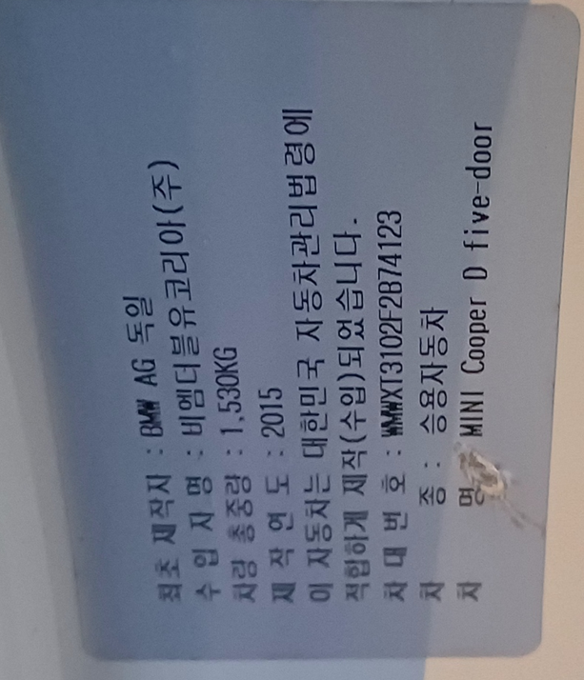
TF72 | 내품문제인지 확인필요
Engine - DDE(디젤 엔진 제어시스템)
 | 24220 | 글로우 요소, 실린더1, 활성화 : 사양을 벗어난 글로우 요소 저항
 | 24260 | 글로우 요소, 실린더2, 활성화 : 사양을 벗어난 글로우 요소 저항
EGS(전자식 변속기 제어) |  |  | 지프
 | 4203A1 | 기어비 모니터링, 기어2: 클러치 C1 또는 B1 잘못 열다 | D클러치 수리, 메카트로닉스 전체 교환
 | 421912 | 오일압력스위치1 : B+ 단락 또는 개방 회로
 | 421922 | 오일압력스위치2 : B+ 단락 또는 개방 회로
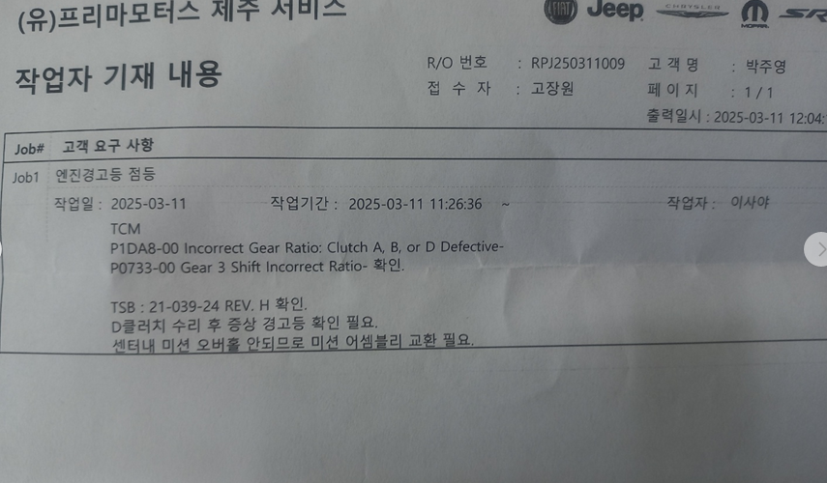
DSC(다이내믹 스태빌리티 컨트롤)
VIN | WMWXT3102F2B74123

